Sheet1
更改 （未测试） | 单片机引脚功能介绍及平衡车版图

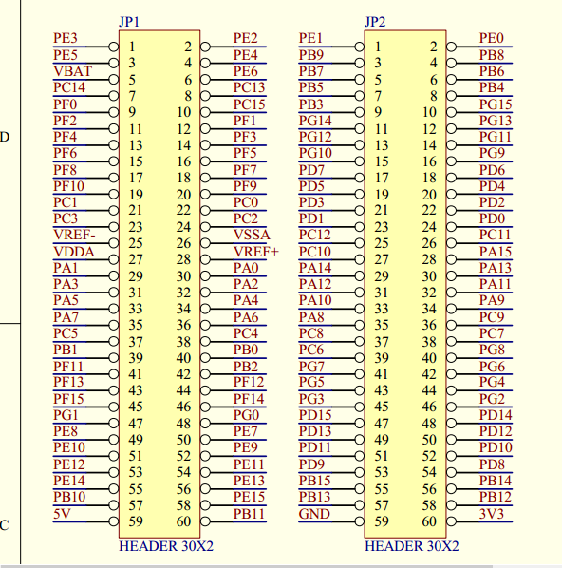
 | 管脚 | 功能
 | PA6 | 单片机左轮PWM输出
 | PA7 | 单片机右轮PWM输出
 | PC4 | 左电机转向控制
 | PC5
 | PC6 | 右电机转向控制
 | PC7
 | PC8 | 驱动板使能
 | PA0 | 左电机速度捕获（编码器）
 | PA1
PB8 | PB6 | 右电机速度捕获（编码器）
PB9 | PB7
PB6 | SCL | MPU6050数据与时钟
PB7 | SDA
 |  | 功能
 |  | 功能
 |  | 功能
 |  | 功能
 |  | 功能
 |  | 功能
 |  | 功能
 |  | 功能
 |  | 功能
 |  | 功能

